Defect 1
Case 1 : | Function: Missing required validation for Company Code

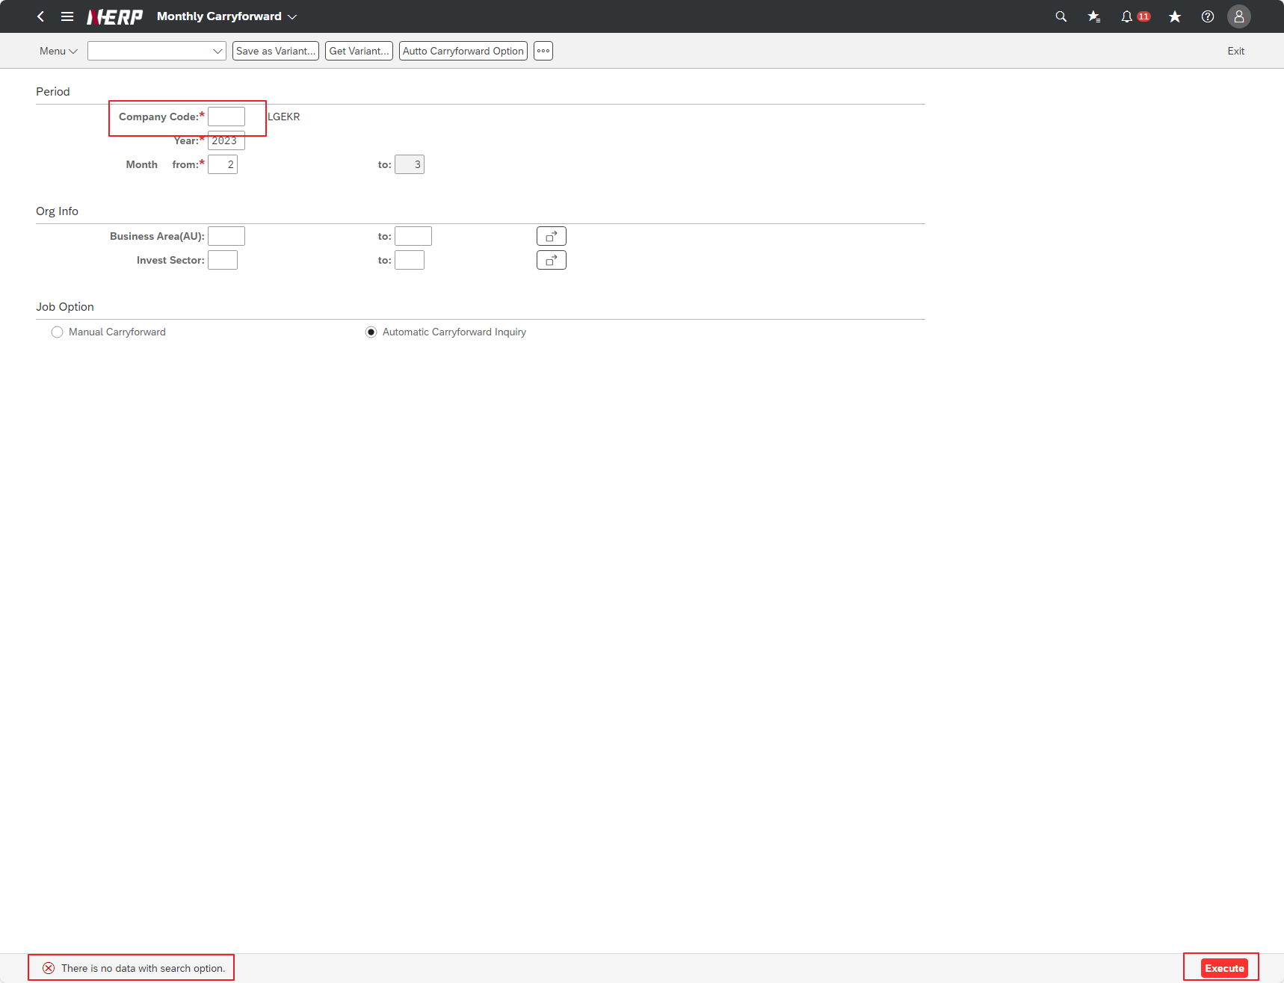

Case 2: | UI/UX: Missing Reverse Doc No column
Screen Layout from Spec file

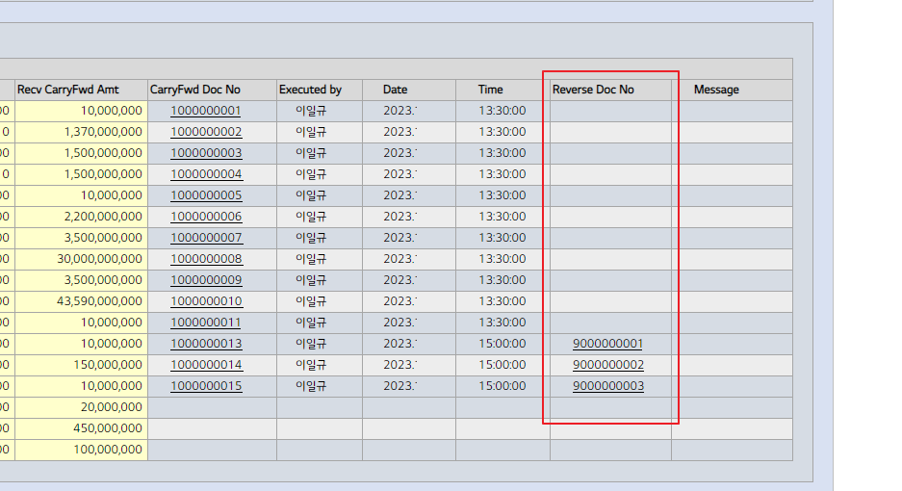

Actual screen

Defect 2
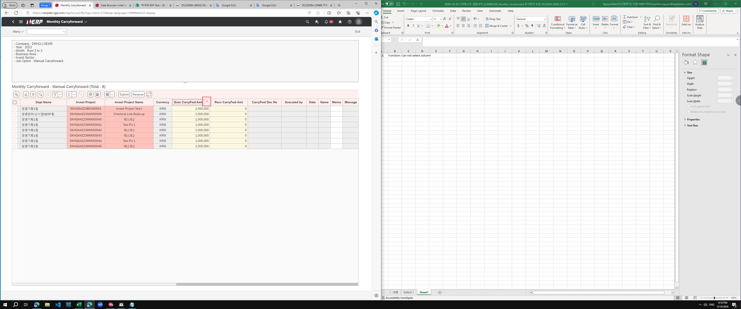
Case 2: | Function: Can not select column

When select column the sorting feature is auto triggered

Defect 3
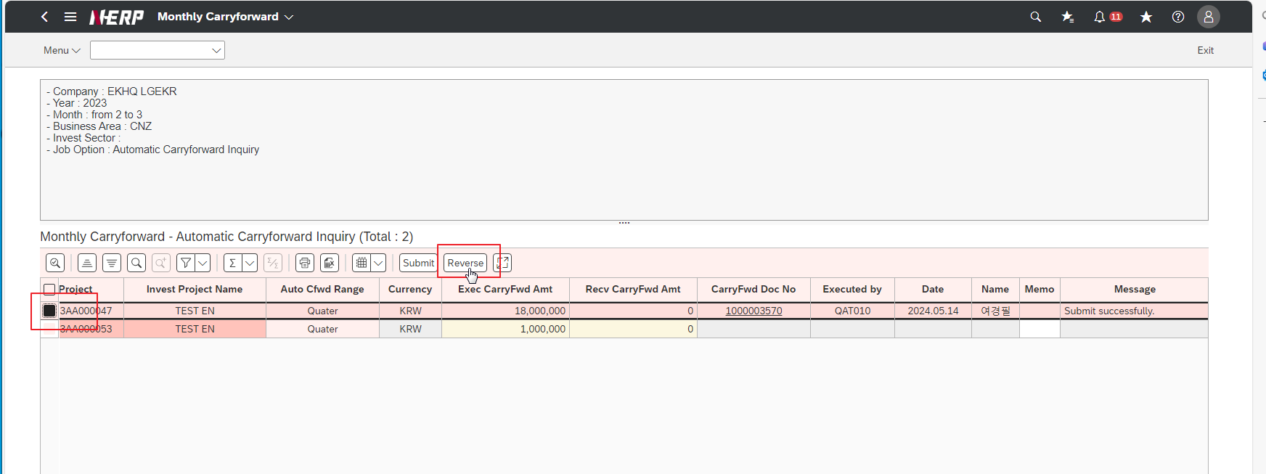
Case 3: | Function: Reverse success does not create document details

